Auto + TPV
Auto ja varsinainen perävaunu tai auto, dolly ja puoliperävaunu

auton ensimmäisen akselin ja auton takatelin kääntöpisteen välinen etäisyys | 6000 |  |  |  | Vakio | 10767.816837 | 10767.816837 | Vakio | -481.15906597 | -481.15906597
auton takatelin kääntöpisteen ja vetokytkimen välinen etäisyys | -3990 | negatiivinen |  |  | 'VA_AV' | -0.15101656848 | -906.09941091 | 'VA_AV' | 0.045518405485 | 273.11043291
perävaunun A-mitta | 3650 |  |  |  | 'VA_VK' | -0.04429257269 | 176.72736503 | 'VA_VK' | 0.0006025627332 | -2.4042253055
perävaunun etutelin kääntöpisteen tai vetotapin ja takatelin kääntöpisteen välinen etäisyys | 9970 |  |  |  | 'PV1_AV' | -0.11344244986 | -414.06494198 | 'PV1_AV' | 0.032085507178 | 117.1121012
perävaunun takatelin kääntöpisteen ja taaimmaisen kohdan välinen etäisyys | -5970 | negatiivinen |  |  | 'PV2_AV' | -0.25638114068 | -2556.1199726 | 'PV2_AV' | 0.037368813351 | 372.56706911
 |  |  |  |  | 'VA_AV:VA_VK' | 7.99E-07 | -1.91E+01 | 'PV2_TY' | -0.097650845751 | 582.97554914
Sisäsäde | 3995 |  |  |  | 'VA_AV:PV1_AV' | 5.65E-06 | 1.24E+02 | 'VA_AV:VA_VK' | -3.46E-06 | 8.29E+01
Pienin sallittu | 4000 |  |  |  | 'VA_AV:PV2_AV' | 9.24E-06 | 5.53E+02 | 'VA_AV:PV1_AV' | -3.05E-06 | -6.68E+01
Takakulman ss | 803 |  |  |  | 'VA_VK:PV1_AV' | -2.11E-06 | 3.07E+01 | 'VA_AV:PV2_AV' | -2.46E-06 | -1.47E+02
Suurin sallittu | 800 |  |  |  | 'VA_VK:PV2_AV' | 1.96E-06 | -7.79E+01 | 'VA_AV:PV2_TY' | -5.85E-06 | 2.10E+02
 |  |  |  |  | 'PV1_AV:PV2_AV' | 7.97E-06 | 2.90E+02 | 'VA_VK:PV1_AV' | -5.35E-06 | 7.79E+01
 |  |  |  | hyvitys | 'VA_AV^2' | -3.52E-05 | -1.27E+03 | 'VA_VK:PV2_AV' | -5.23E-06 | 2.08E+02
 |  | -3 | -3 | 0 | 'VA_VK^2' | 2.45E-05 | 3.90E+02 | 'VA_VK:PV2_TY' | -6.96E-06 | -1.66E+02
 |  |  |  |  | 'PV1_AV^2' | -3.89E-05 | -5.18E+02 | 'PV1_AV:PV2_AV' | -2.49E-06 | -9.05E+01
 |  |  |  |  | 'PV2_AV^2' | -2.59E-05 | -2.58E+03 | 'PV1_AV:PV2_TY' | -6.65E-06 | 1.45E+02
 |  |  |  |  | Summa |  |  | 'PV2_AV:PV2_TY' | -5.65E-06 | 3.36E+02
 |  |  |  |  |  |  |  | 'VA_AV^2' | -2.74E-06 | -9.88E+01
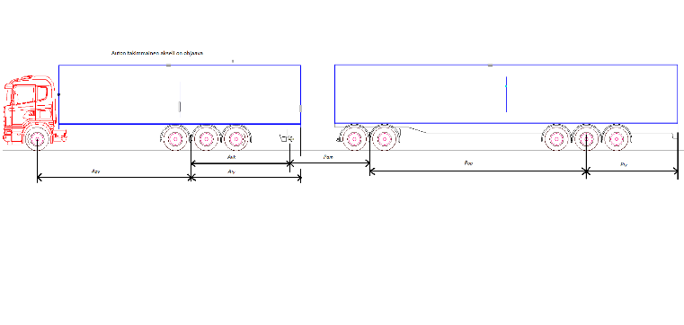
 |  |  |  |  |  |  |  | 'VA_VK^2' | -2.65E-05 | -4.21E+02
 |  |  |  |  |  |  |  | 'PV1_AV^2' | -1.98E-06 | -2.64E+01
 |  |  |  |  |  |  |  | 'PV2_AV^2' | -2.19E-06 | -2.18E+02
 |  |  |  |  |  |  |  | 'PV2_TY^2' | -4.18E-05 | -1.49E+03

B-linkki
Auton ja kahden puoliperävaunun yhdistelmä, B-linkki
 |  |  |  | PV2Rin |  |  |  | PV1_SS |  |  | PV2_SS
10 mm tarkkuudella | [mm]
ensimmäisen puoliperävaunun vetotapin ja telin kääntöpisteen välinen etäisyys | 9200 |  | Mitta | Kerroin |  |  | Mitta | kerroin |  | Mitta | kerroin
ensimmäisen puoliperävaunun telin kääntöpisteen ja vetopöydän välinen etäisyys | -4200 | neg | Vakio | 10233.6055329854 | 10233.6055329854 |  | Vakio | -206.0861406213 | -206.086140621284 | Vakio | -514.4750196516 | -514.4750196516
ensimmäisen puoliperävaunun telin kääntöpisteen ja taaimmaisen kohdan välinen etäisyys | -5200 | neg | 'PV1_AV' | -0.2440746999 | -2245.4872391 |  | 'PV1_AV' | 0.0187348907 | 172.36099428 | 'PV1_AV' | 0.0403728111 | 371.42986229
jälkimmäisen puoliperävaunun vetotapin ja telin kääntöpisteen välinen etäisyys | 7700 |  | 'PV1_VK' | 0.0192583170 | -80.884931237 |  | 'PV1_TY' | -0.0981397142 | 510.32651398 | 'PV1_VK' | 0.0091855792 | -38.579432464
jälkimmäisen puoliperävaunun telin kääntöpisteen ja taaimmaisen kohdan välinen etäisyys | -4300 | neg | 'PV2_AV' | -0.2538855165 | -1954.9184769 |  | 'PV1_AV:PV1_TY' | -0.0000070782 | 338.61958982 | 'PV2_AV' | 0.0307655999 | 236.89511954
 |  |  | 'PV1_AV:PV1_VK' | -0.0000003647 | 14.09327523 |  | 'PV1_AV^2' | -0.0000020265 | -171.52631693 | 'PV2_TY' | -0.1617963097 | 695.72413175
 |  |  | 'PV1_AV:PV2_AV' | 0.0000096882 | 686.31126919 |  | 'PV1_TY^2' | -0.0000411369 | -1112.3415256 | 'PV1_AV:PV1_VK' | 0.0000000215 | -0.8316603475
Sisäsäde | 3698 |  | 'PV1_VK:PV2_AV' | -0.0000009543 | 30.860448469 |  | Summa = s linkki |  |  | 'PV1_AV:PV2_AV' | -0.0000018999 | -134.58995521
Pienin sallittu | 3700 |  | 'PV1_AV^2' | -0.0000256228 | -2168.7107614 |  |  | a-tupla kertoimet |  | 'PV1_AV:PV2_TY' | -0.0000039674 | 156.95162606
Takakulman ss linkki | 469 |  | 'PV1_VK^2' | 0.0000360830 | 636.50397253 |  |  |  |  | 'PV1_VK:PV2_AV' | -0.0000003650 | 11.805212432
Takakulman ss PPV | 377 |  | 'PV2_AV^2' | -0.0000245063 | -1452.9761643 |  |  |  |  | 'PV1_VK:PV2_TY' | -0.0000009490 | -17.139007905
Suurin sallittu | 800 |  | Summa = r |  |  |  |  |  |  | 'PV2_AV:PV2_TY' | -0.0000049255 | 163.08205478
 |  |  |  | b-triple kertoimet |  |  |  |  |  | 'PV1_AV^2' | -0.0000021189 | -179.34738214
 |  |  | 468.64688504 | 331.35311496 | 300 | 300 |  |  |  | 'PV1_VK^2' | -0.0000111544 | -196.76380893
 |  |  |  |  |  |  |  |  |  | 'PV2_AV^2' | -0.0000016859 | -99.957490055
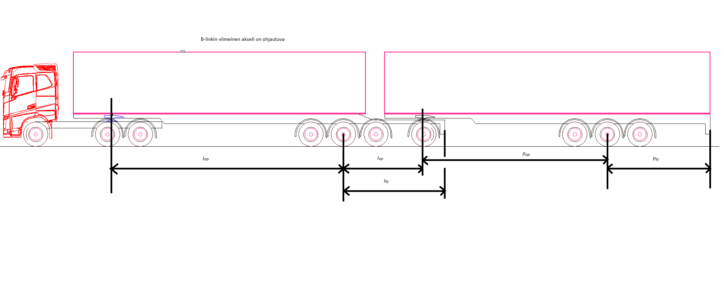
 |  |  |  |  |  |  |  |  |  | 'PV2_TY^2' | -0.0000449788 | -831.65858213
 |  |  |  |  |  |  |  |  |  | Summa = s PPV

PPV + KAP
Auton, puoliperävaunun ja keskiakseliperävaunun yhdistelmä
 |  |  |  | PV2Rin |  |  |  | PV1_SS |  |  | PV2_SS
10 mm tarkkuudella | [mm]
puoliperävaunun vetotapin ja telin kääntöpisteen välinen etäisyys | 9500 |  |  | Estimate |  |  |  | Estimate |  |  | Estimate
puoliperävaunun telin kääntöpisteen ja vetokytkimen välinen etäisyys | -4500 | neg | '(Intercept)' | 10233.6055329854 | 10233.6055329854 |  | '(Intercept)' | -206.0861406213 | -206.086140621284 | '(Intercept)' | -514.4750196516 | -514.4750196516
puoliperävaunun telin kääntöpisteen ja taaimmaisen kohdan välinen etäisyys | -5500 | neg | 'PV1_AV' | -0.2440746999 | -2318.7096491 |  | 'PV1_AV' | 0.0187348907 | 177.98146149 | 'PV1_AV' | 0.0403728111 | 383.54170563
keskiakseliperävaunun vetosilmukan ja telin kääntöpisteen välinen etäisyys | 7000 |  | 'PV1_VK' | 0.0192583170 | -86.662426325 |  | 'PV1_TY' | -0.0981397142 | 539.76842824 | 'PV1_VK' | 0.0091855792 | -41.335106211
keskiakseliperävaunun telin kääntöpisteen ja taaimmaisen kohdan välinen etäisyys | -4000 | neg | 'PV2_AV' | -0.2538855165 | -1777.1986154 |  | 'PV1_AV:PV1_TY' | -0.0000070782 | 369.83431371 | 'PV2_AV' | 0.0307655999 | 215.35919958
 |  |  | 'PV1_AV:PV1_VK' | -0.0000003647 | 15.592327021 |  | 'PV1_AV^2' | -0.0000020265 | -182.89520442 | 'PV2_TY' | -0.1617963097 | 647.18523884
 |  |  | 'PV1_AV:PV2_AV' | 0.0000096882 | 644.26453136 |  | 'PV1_TY^2' | -0.0000411369 | -1244.3909448 | 'PV1_AV:PV1_VK' | 0.0000000215 | -0.92012111428
Sisäsäde | 3958 |  | 'PV1_VK:PV2_AV' | -0.0000009543 | 30.058878379 |  |  |  |  | 'PV1_AV:PV2_AV' | -0.0000018999 | -126.34432555
Pienin sallittu | 3746 |  | 'PV1_AV^2' | -0.0000256228 | -2312.4544685 |  |  | a-tupla kertoimet |  | 'PV1_AV:PV2_TY' | -0.0000039674 | 150.76243151
Takakulman ss PPV | 546 |  | 'PV1_VK^2' | 0.0000360830 | 730.68058071 |  |  |  |  | 'PV1_VK:PV2_AV' | -0.0000003650 | 11.498583538
Takakulman ss KAP | 373 |  | 'PV2_AV^2' | -0.0000245063 | -1200.8067474 |  |  |  |  | 'PV1_VK:PV2_TY' | -0.0000009490 | -17.08206768
Suurin sallittu | 800 |  |  |  |  |  |  |  |  | 'PV2_AV:PV2_TY' | -0.0000049255 | 137.91294273
 |  |  |  | b-triple kertoimet |  |  |  |  |  | 'PV1_AV^2' | -0.0000021189 | -191.23465546
 |  |  | 545.78808644 | 254.21191356 | 254 | 254 |  |  |  | 'PV1_VK^2' | -0.0000111544 | -225.87682148
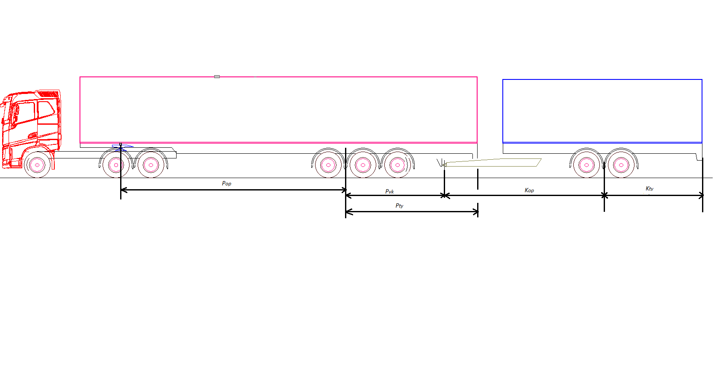
 |  |  |  |  |  |  |  |  |  | 'PV2_AV^2' | -0.0000016859 | -82.609495913
 |  |  |  |  |  |  |  |  |  | 'PV2_TY^2' | -0.0000449788 | -719.66129336

A-tupla
Auto puoliperävaunu, apuvaunu ja toinen puoliperävaunu tai auto puoliperävaunu ja varsinainen perävaunu

mitat milleinä, akselit ohjaa ja keventää |  |  |  |  |  |  |  | X | A | B | C | D | E | F | G | H | I | J | K | L | M | N | O | P | Q | R | S | T
Lppv | Ltpv | Lvk | Lva | Lty1 | Lty2 |  | Sisäsäde R 12,5 120-ast | 10613.011841 | -0.27849200931 | -0.10342392038 | -0.18870097093 | -0.28915702923 | 3.89E-06 | 8.40E-06 | 9.92E-06 | -1.67E-06 | 9.60E-07 | 7.88E-06 | -2.41E-05 | 1.75E-05 | -3.08E-05 | -2.31E-05
7650 | 8000 | -4050 | 3700 | -4350 | -4000 |  | 3819 | 10613.011841 | -2130.4638712 | 418.86687753 | -698.19359245 | -2313.2562339 | -1.21E+02 | 2.38E+02 | 6.07E+02 | 2.51E+01 | -3.11E+01 | 2.33E+02 | -1.41E+03 | 2.87E+02 | -4.21E+02 | -1.48E+03
 |  | neg |  | neg | neg | Vähintään | 3700 | -1079.0417273 | 0.071555273327 | -0.14703806786 | -0.0014474724665 | 0.0095295783912 | -0.31163429744 | 2.15E-06 | -1.56E-07 | -4.08E-07 | 2.72E-06 | -7.69E-06 | -7.57E-06 | -2.10E-05 | -1.04E-06 | -3.84E-06 | -3.00E-06 | -2.45E-06 | -3.58E-05 | -1.40E-06 | -1.55E-06 | -4.88E-05
lppv on puoliperävaunun vetotapin ja telin kääntöpisteen välinen etäisyys |  |  |  |  |  |  |  | -1079.0417273 | 547.39784095 | 595.50417482 | -5.355648126 | 76.236627129 | 1.25E+03 | -6.65E+01 | -4.41E+00 | -2.49E+01 | -8.33E+01 | 1.15E+02 | 2.45E+02 | -3.40E+02 | -3.06E+01 | 5.69E+01 | 9.59E+01 | -1.43E+02 | -5.88E+02 | -1.92E+01 | -9.90E+01 | -7.80E+02
ltpv on täysperävaunun etutelin ja takatelin kääntöpisteiden välinen etäisyys tai jälkimmäisen puoliperävaunun vetotapin ja telin kääntöpisteen välinen etäisyys |  |  |  |  |  |  | Takakulman sivusiirtymä |  |  |  |  | hyvitys
lvk on vetokytkimen etäisyys puoliperävaunun telin kääntöpisteestä |  |  |  |  |  | 1 PPV | 297 |  | 297.32369397 | 502.67630603 | 300 | 300 |  |  |  |  |  |  |  |  |  |  |  | '(Intercept)' | -206.08614062 | -206.08614062
lva on täysperävaunun tai apuvaunun vetoaisan A-mitta |  |  |  |  |  | 2 PPV | 285 |  |  |  |  |  |  |  |  |  |  |  |  |  |  |  |  | 'PV1_AV' | 0.018734890683 | 143.32191373
lty1 on ensimmäisen perävaunun telin kääntöpisteen ja taaimmaisen kohdan välinen etäisyys |  |  |  |  |  | Enintään | 800 |  |  |  |  |  |  |  |  |  |  |  |  |  |  |  |  | 'PV1_TY' | -0.098139714226 | 426.90775688
lty2 on viimeisen perävaunun takatelin kääntöpisteen ja taaimmaisen kohdan välinen etäisyys |  |  |  |  |  |  |  |  |  |  |  |  |  |  |  |  |  |  |  |  |  |  |  | 'PV1_AV:PV1_TY' | -7.08E-06 | 2.36E+02
 |  |  |  |  |  |  |  |  |  |  |  |  |  |  |  |  |  |  |  |  |  |  |  | 'PV1_AV^2' | -2.03E-06 | -1.19E+02
mitat milleinä, akselit lukossa |  |  |  |  |  |  |  | X | A | B | C | D | E | F | G | H | I | J | K | L | M | N |  | 'PV1_TY^2' | -4.11E-05 | -7.78E+02
Lppv | Ltpv | Lvk | Lva |  |  |  | RA Yaw | 10.789939532 | -0.00062271728468 | -0.001462558539 | 0.00048283700688 | 0.00016807339352 | 4.34E-09 | -1.73E-08 | -3.47E-09 | -2.59E-08 | -5.10E-09 | -6.72E-09 | 3.20E-08 | 7.73E-08 | 1.56E-09 | -1.63E-08 |  |  |  | -297.32369397
8510 | 8000 | 3190 | 3700 |  |  |  | 1.833 | 10.789939532 | -5.2993240926 | -11.700468312 | 1.5402500519 | 0.62187155602 | 2.95E-01 | -4.69E-01 | -1.09E-01 | -6.60E-01 | -1.51E-01 | -7.94E-02 | 2.31E+00 | 4.95E+00 | 1.59E-02 | -2.24E-01
 |  |  |  |  |  | Enintään | 1.9
lppv on puoliperävaunun akseliväli vetotapista telin painopisteeseen [mm]; |  |  |  |  |  |  | RA sivuttais kiihtyvyys | -20.961431268 | 0.0076654575708 | -0.0014723509268 | 0.0002477533615 | 0.00032620901152 | 2.46E-08 | 1.66E-08 | 2.12E-08 | -2.13E-08 | -3.33E-08 | -3.50E-10 | -5.01E-07 | 7.76E-08 | -2.16E-09 | -3.64E-08
ltpv on täysperävaunun tai akseliväli kääntökeskiöstä telin painopisteeseen tai toisen puoliperävaunun akseliväli vetotapista telin painopisteeseen |  |  |  |  |  |  | 3.922 | -20.961431268 | 65.233043927 | -11.778807415 | 0.79033322319 | 1.2069733426 | 1.67E+00 | 4.50E-01 | 6.68E-01 | -5.45E-01 | -9.86E-01 | -4.13E-03 | -3.63E+01 | 4.97E+00 | -2.20E-02 | -4.98E-01
lvk on vetokytkimen etäisyys puoliperävaunun telin painopisteestä |  |  |  |  |  | Enintään | 4
lva on täysperävaunun tai apuvaunun vetoaisan A-mitta

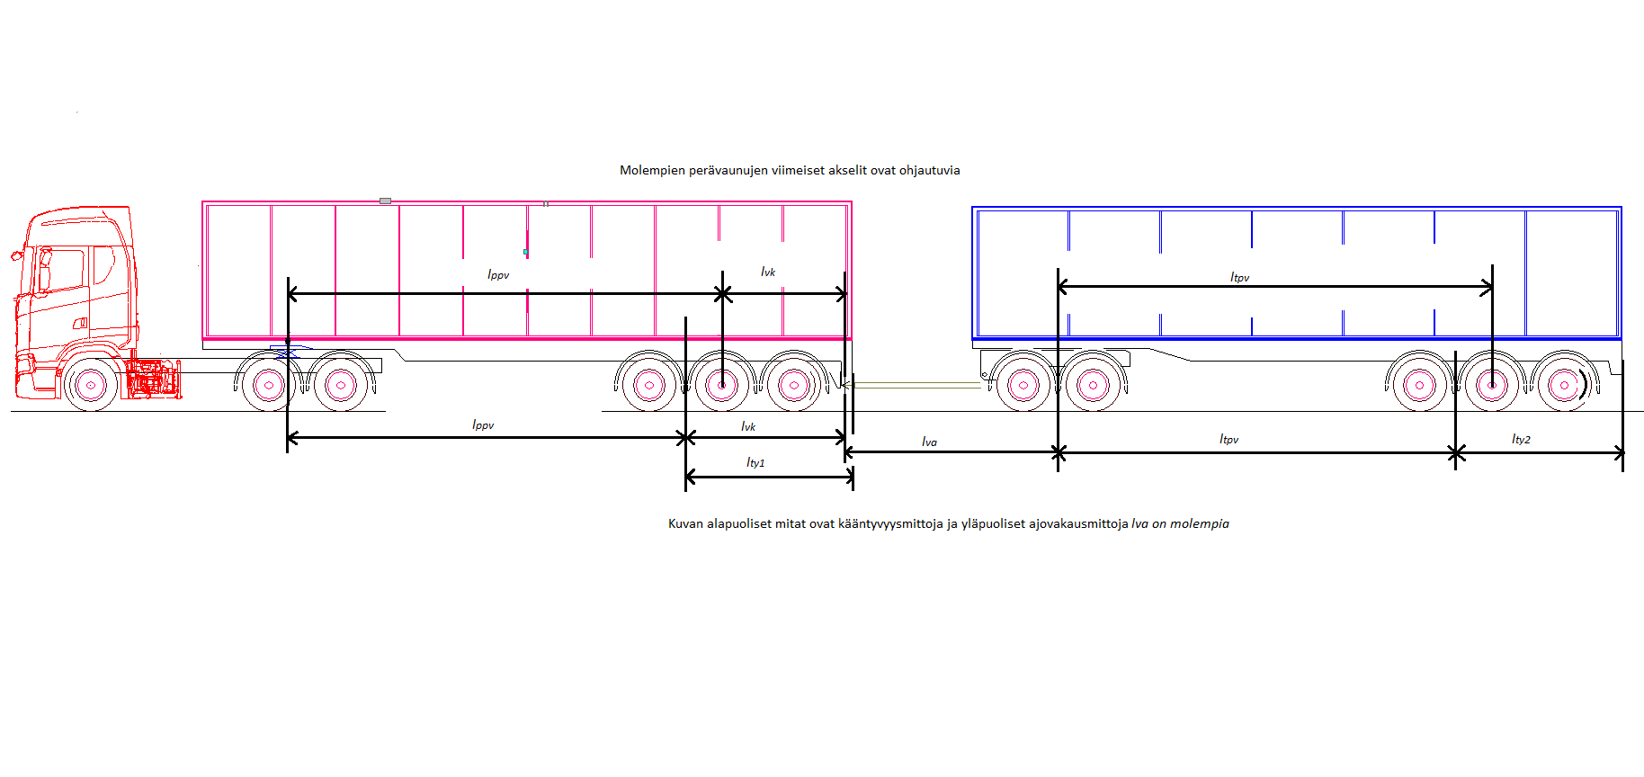

AB-tupla
Auton apuvaunun ja kahden puoliperävaunun tai auton varsinaisenperävaunun ja puoliperävaunun yhdistelmä
mitata milleinä, akselit lukossa |  |  |  |  |  | X | A | B | C | D | E | F | G | H | I | J | K | L | M | N | O | P | Q | R | S | T
Lvk | Lam | Lt | Lltpv | Lppv | RA Yaw | 10.295534728 | 0.00061454232227 | 0.00015813362737 | 0.0010591601282 | -0.0017635174294 | -0.0014178831626 | -7.06E-10 | 3.31E-08 | -6.06E-08 | -3.95E-08 | 2.02E-08 | -2.11E-08 | 3.09E-09 | -2.63E-07 | -3.62E-08 | 5.42E-08 | 1.27E-08 | -2.46E-08 | 7.97E-08 | 2.18E-07 | 6.78E-08
2960 | 3600 | 8800 | 8000 | 7900 | 1.843 | 10.295534728 | 1.8190452739 | 0.56928105854 | 9.3206091286 | -14.108139436 | -1.12E+01 | -7.52E-03 | 8.63E-01 | -1.43E+00 | -9.25E-01 | 6.40E-01 | -6.08E-01 | 8.79E-02 | -1.85E+01 | -2.52E+00 | 3.43E+00 | 1.11E-01 | -3.19E-01 | 6.17E+00 | 1.39E+01 | 4.23E+00
...
 |  |  |  |  | 'PV2_AV:PV2_VK' | -0.0000002448 | 2.7885209884 |  | 'PV2_AV^2' | -0.0000021628 | -97.087476279 |  | 'PV1_AV:PV2_AV' | -0.0000011229 | -27.836505373
 |  |  |  |  | 'PV2_AV:PV3_AV' | 0.0000088373 | 467.75840427 |  | 'PV2_TY^2' | -0.0000417480 | -260.92519669 |  | 'PV1_AV:PV2_VK' | 0.0000000506 | -0.31799180045
 |  |  |  |  | 'PV2_VK:PV3_AV' | -0.0000006993 | 9.3912989345 |  |  |  |  |  | 'PV1_AV:PV3_AV' | -0.0000011588 | -33.870981458
 |  |  |  |  | 'VA_AV^2' | -0.0000328195 | -974.82155266 |  |  |  |  |  | 'PV1_AV:PV3_TY' | -0.0000042790 | 68.07867642
 |  |  |  |  | 'VA_VK^2' | 0.0000273293 | 214.26165036 |  |  |  |  |  | 'PV2_AV:PV2_VK' | 0.0000003470 | -3.9522743492
 |  |  |  |  | 'PV1_AV^2' | -0.0000359520 | -492.18241129 |  |  |  |  |  | 'PV2_AV:PV3_AV' | -0.0000014942 | -79.0869354
 |  |  |  |  | 'PV2_AV^2' | -0.0000249363 | -1119.392689 |  |  |  |  |  | 'PV2_AV:PV3_TY' | -0.0000017840 | 51.395928406
 |  |  |  |  | 'PV2_VK^2' | 0.0000346970 | 100.27427576 |  |  |  |  |  | 'PV2_VK:PV3_AV' | -0.0000002102 | 2.8229855849
 |  |  |  |  | 'PV3_AV^2' | -0.0000239225 | -1493.0001865 |  |  |  |  |  | 'PV2_VK:PV3_TY' | -0.0000024790 | -18.121825581
 |  |  |  |  |  |  |  |  |  |  |  |  | 'PV3_AV:PV3_TY' | -0.0000030421 | 103.34071773
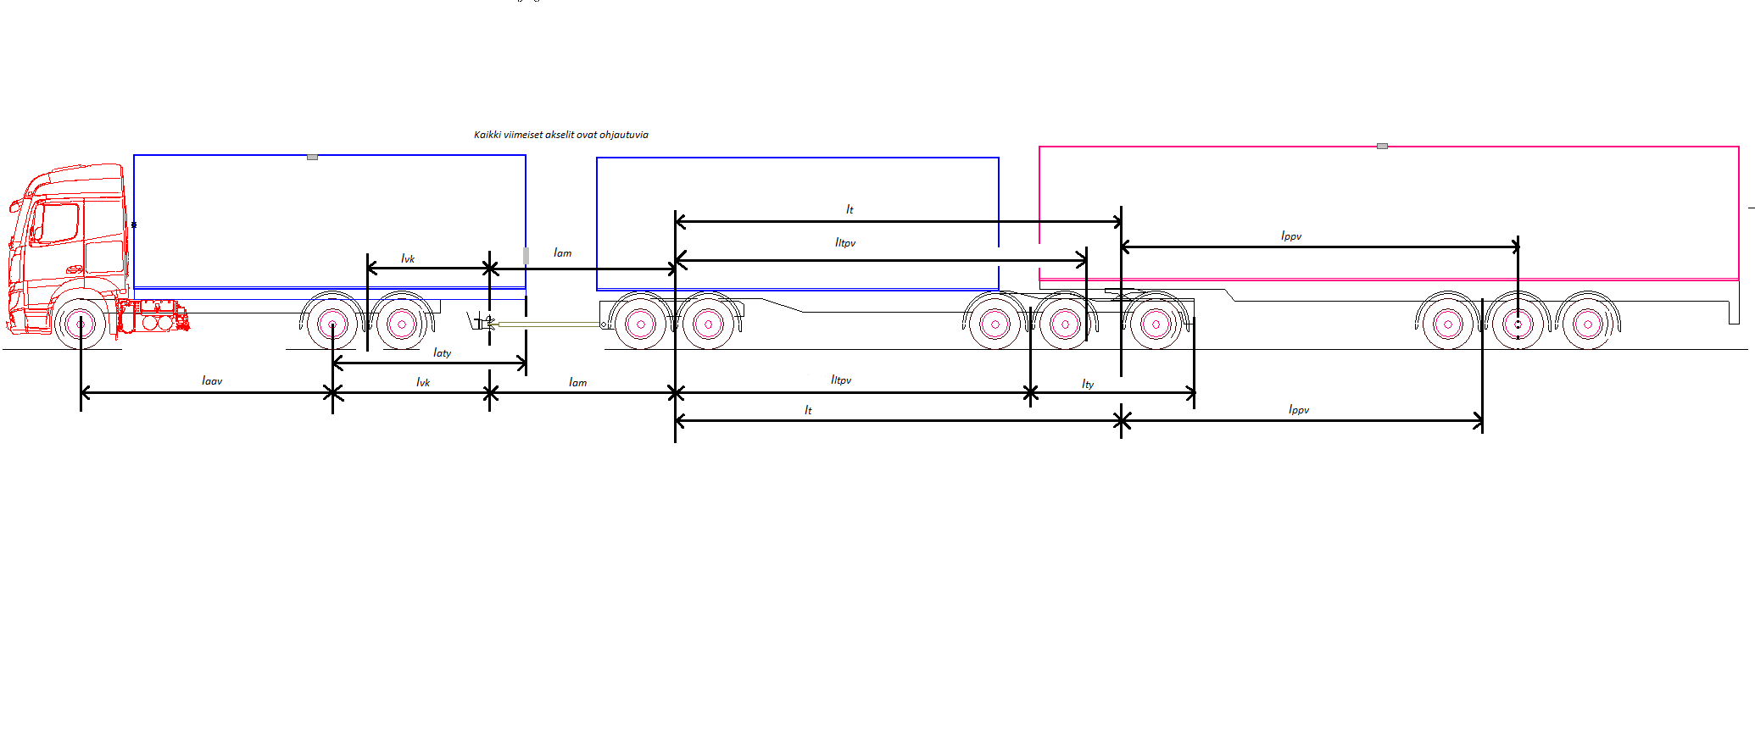
 |  |  |  |  |  |  |  |  |  |  |  |  | 'VA_AV^2' | -0.0000020514 | -60.931382784
 |  |  |  |  |  |  |  |  |  |  |  |  | 'VA_VK^2' | -0.0000224989 | -176.39152826
 |  |  |  |  |  |  |  |  |  |  |  |  | 'PV1_AV^2' | -0.0000013322 | -18.237394292
 |  |  |  |  |  |  |  |  |  |  |  |  | 'PV2_AV^2' | -0.0000018265 | -81.989410429
 |  |  |  |  |  |  |  |  |  |  |  |  | 'PV2_VK^2' | -0.0000105986 | -30.629832027
 |  |  |  |  |  |  |  |  |  |  |  |  | 'PV3_AV^2' | -0.0000014139 | -88.240254236
 |  |  |  |  |  |  |  |  |  |  |  |  | 'PV3_TY^2' | -0.0000480362 | -888.18956478

Trade off laskenta
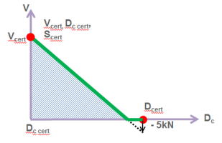
Vetokidan hyväksyntäarvot |  | x | y
D | 190 | 130 | 50
Dc | 130 | 190 | -5
V | 50
S | 1000
Kytkennästä syntyvät vaatimukset
V | 22.7
Dc | 151.5

Trade off tarkastelu Oranssin pisteen pitää olla viivan alapuolella

